상품제안서
밀룩스5in1형광터치펜 | 상품코드: S28967

 |  |  |  |  |  |  | 02-713-8555 | www.synergygift.co.kr
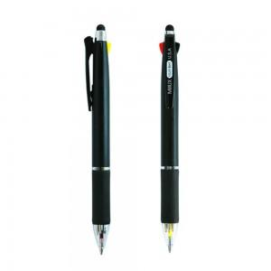

【상세/제작정보】 | <p><span style="font-size: 14pt;">[초저점도2색볼펜+노랑형광+샤프+터치]</span></p><p><span style="font-size: 14pt;">&nbsp;</span></p><p><span style="font-size: 14pt;">실크인쇄 실버 1도만 진행 가능합니다.</span></p>

【인쇄/포장옵션】 | 실크 / OPP(비닐)

【공급단가】 | 수량 | 300~ | 500~ | 1,000~ | 3,000~ | 5,000~
*VAT별도 | 단가 | 1,390원 | 1,330원 | 1,290원 | 1,220원 | 1,200원

【상품 URL】 | https://www.synergygift.co.kr:443/src/goods_detail.php?gdno=28967

